Data Warga
 | DATA WARGA RT 16 |  |  |  |  |  | Jumlah Warga

No. | No. Gang | Nama | Blok/No | Gang | No. HP | Keterangan | No | Gang | Jumlah Warga | Keterangan | 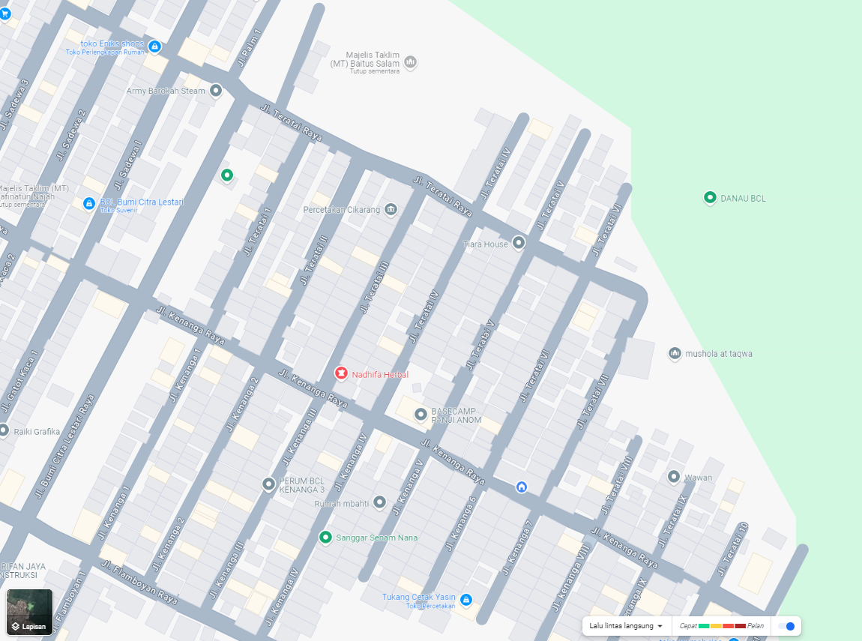
1 | 1 | Yayan |  | Teratai 5 |  |  | 1 | Teratai 5 | 17
2 | 2 | Dian |  | Teratai 5 |  |  | 2 | Teratai 6 | 34
3 | 3 | Firman |  | Teratai 5 |  |  | 3 | Teratai 7 | 25
4 | 4 | Tri |  | Teratai 5 |  |  | 4 | Teratai 8 | 5
5 | 5 | Janji |  | Teratai 5 |  |  | 5 | Teratai 13 | 15
6 | 6 | Ahmad Muhammad |  | Teratai 5 |  |  | 6 | Teratai 14 | 15
7 | 7 | Agus |  | Teratai 5 |  |  | 7 | Teratai 15 | 6
8 | 8 | Wardi |  | Teratai 5
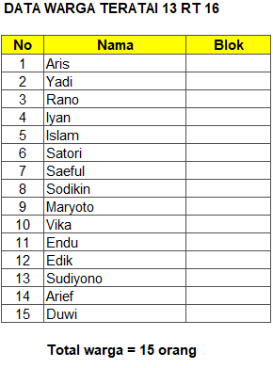
9 | 9 | Theresia |  | Teratai 5 |  |  | Sebaran Lokasi Warga RT 016
10 | 10 | Balada |  | Teratai 5
11 | 11 | Ahmad Selisa |  | Teratai 5
12 | 12 | Feri |  | Teratai 5
13 | 13 | Khuzeni |  | Teratai 5
14 | 14 | Dewi |  | Teratai 5
15 | 15 | Ruben |  | Teratai 5
16 | 16 | Irma |  | Teratai 5
17 | 17 | Niki |  | Teratai 5
18 | 1 | Febri |  | Teratai 6
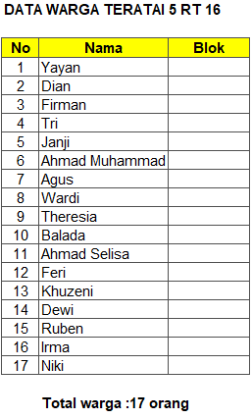
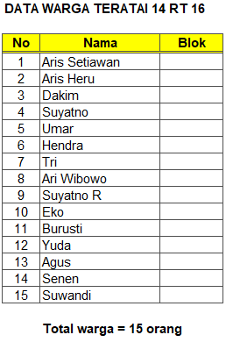
19 | 2 | Rusli |  | Teratai 6
20 | 3 | Eko |  | Teratai 6
21 | 4 | Sarpan |  | Teratai 6
22 | 5 | Slamet R |  | Teratai 6
23 | 6 | Tri |  | Teratai 6
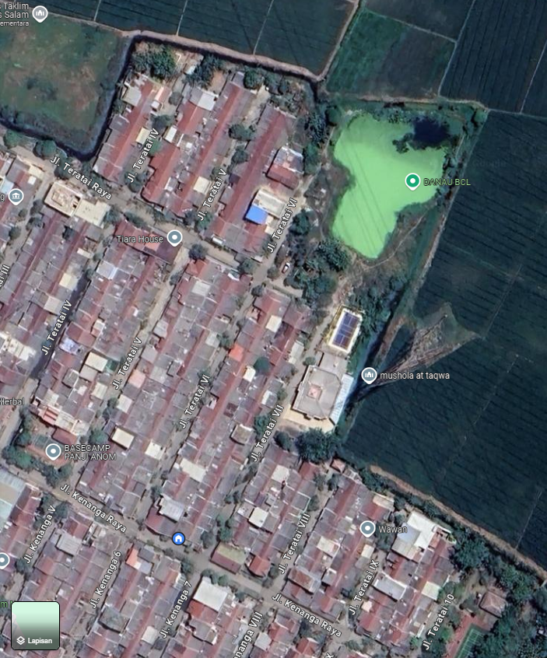
24 | 7 | Ariyanto |  | Teratai 6
25 | 8 | Hermanto |  | Teratai 6
26 | 9 | Saryadi |  | Teratai 6
27 | 10 | Yadi |  | Teratai 6
28 | 11 | Udin |  | Teratai 6
29 | 12 | Asmui |  | Teratai 6
30 | 13 | Aziz |  | Teratai 6
31 | 14 | Irsan |  | Teratai 6
32 | 15 | Tedi |  | Teratai 6
33 | 16 | Agus |  | Teratai 6
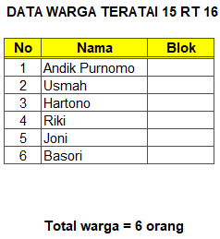
34 | 17 | Didik |  | Teratai 6

35 | 18 | Andika |  | Teratai 6
36 | 19 | Amin |  | Teratai 6
37 | 20 | Dwi |  | Teratai 6
38 | 21 | Nana |  | Teratai 6
39 | 22 | Ade |  | Teratai 6
40 | 23 | Arwan |  | Teratai 6
41 | 24 | Aan/Debrian |  | Teratai 6
42 | 25 | Muhazir |  | Teratai 6
43 | 26 | Topik anadir |  | Teratai 6
44 | 27 | Topik Hijriah |  | Teratai 6
45 | 28 | Sugianto |  | Teratai 6
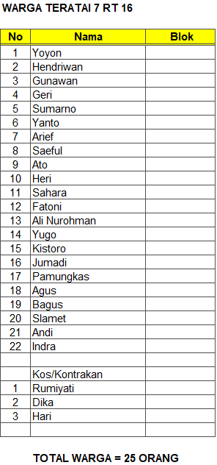
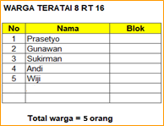
46 | 29 | Mubarok |  | Teratai 6
47 | 30 | Ajid |  | Teratai 6
48 | 31 | Winarto |  | Teratai 6
49 | 32 | Dwi Slamet |  | Teratai 6
50 | 33 | Dwi Slamet |  | Teratai 6
51 | 34 | Ade/Cici |  | Teratai 6
52 | 1 | Yoyon |  | Teratai 7
53 | 2 | Hendriwan |  | Teratai 7
54 | 3 | Gunawan |  | Teratai 7
55 | 4 | Geri |  | Teratai 7
56 | 5 | Sumarno |  | Teratai 7
57 | 6 | Yanto |  | Teratai 7
58 | 7 | Arief |  | Teratai 7
59 | 8 | Saeful |  | Teratai 7
60 | 9 | Ato |  | Teratai 7
61 | 10 | Heri |  | Teratai 7
62 | 11 | Sahara |  | Teratai 7
63 | 12 | Fatoni |  | Teratai 7
64 | 13 | Ali Nurohman |  | Teratai 7
65 | 14 | Yugo |  | Teratai 7
66 | 15 | Kistoro |  | Teratai 7
67 | 16 | Jumadi |  | Teratai 7
68 | 17 | Pamungkas |  | Teratai 7
69 | 18 | Agus |  | Teratai 7
70 | 19 | Bagus |  | Teratai 7
71 | 20 | Slamet |  | Teratai 7
72 | 21 | Andi |  | Teratai 7
73 | 22 | Indra |  | Teratai 7
74 | 1 | Rumiyati |  | Teratai 7 |  | Kos/Kontrakan
75 | 2 | Dika |  | Teratai 7 |  | Kos/Kontrakan
76 | 3 | Hari |  | Teratai 7 |  | Kos/Kontrakan
77 | 1 | Prasetyo | F8/12 | Teratai 8
78 | 2 | Gunawan | F812A | Teratai 8
79 | 3 | Sukirman | F8/14 | Teratai 8
80 | 4 | Andi | F8/15 | Teratai 8
81 | 5 | Wiji | F8/16 | Teratai 8
82 | 1 | Aris |  | Teratai 13
83 | 2 | Yadi |  | Teratai 13
84 | 3 | Rano |  | Teratai 13
85 | 4 | Iyan |  | Teratai 13
86 | 5 | Islam |  | Teratai 13
87 | 6 | Satori |  | Teratai 13
88 | 7 | Saeful |  | Teratai 13
89 | 8 | Sodikin |  | Teratai 13
90 | 9 | Maryoto |  | Teratai 13
91 | 10 | Vika |  | Teratai 13
92 | 11 | Endu |  | Teratai 13
93 | 12 | Edik |  | Teratai 13
94 | 13 | Sudiyono |  | Teratai 13
95 | 14 | Arief |  | Teratai 13
96 | 15 | Duwi |  | Teratai 13
97 | 1 | Aris Setiawan |  | Teratai 14
98 | 2 | Aris Heru |  | Teratai 14
99 | 3 | Dakim |  | Teratai 14
100 | 4 | Suyatno |  | Teratai 14
101 | 5 | Umar |  | Teratai 14
102 | 6 | Hendra |  | Teratai 14
103 | 7 | Tri |  | Teratai 14
104 | 8 | Ari Wibowo |  | Teratai 14
105 | 9 | Suyatno R |  | Teratai 14
106 | 10 | Eko |  | Teratai 14
107 | 11 | Burusti |  | Teratai 14
108 | 12 | Yuda |  | Teratai 14
109 | 13 | Agus |  | Teratai 14
110 | 14 | Senen |  | Teratai 14
111 | 15 | Suwandi |  | Teratai 14
112 | 1 | Andik Purnomo |  | Teratai 15
113 | 2 | Usmah |  | Teratai 15
114 | 3 | Hartono |  | Teratai 15
115 | 4 | Riki |  | Teratai 15
116 | 5 | Joni |  | Teratai 15
117 | 6 | Basori |  | Teratai 15

